テキストを表示
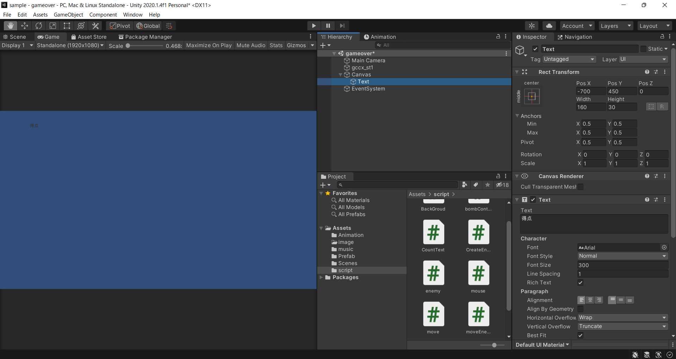
テキストを表示

①GameObject>UI>Textを選択
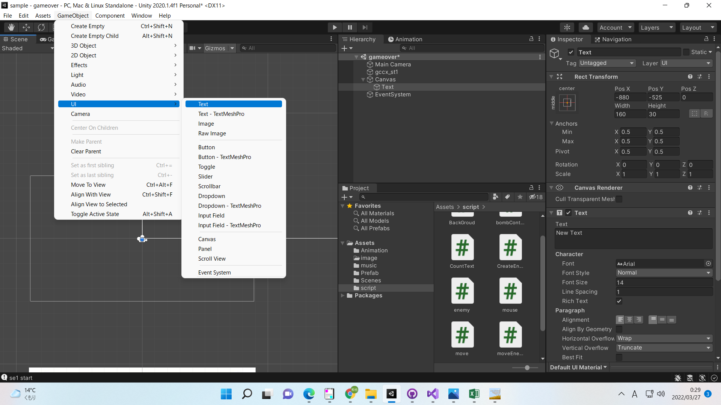

②Game画面に切り替えつつ、Textの位置や大きさを調整する

スクリプトから変更
スクリプトから変更

①下記スクリプトを作成
public Text scoreText;
public class XXXX: MonoBehaviour
{
}
void XX()
{
scoreText.text = "表示したいテキストを入力";
}
}

②テキストに設定後、自身を設定
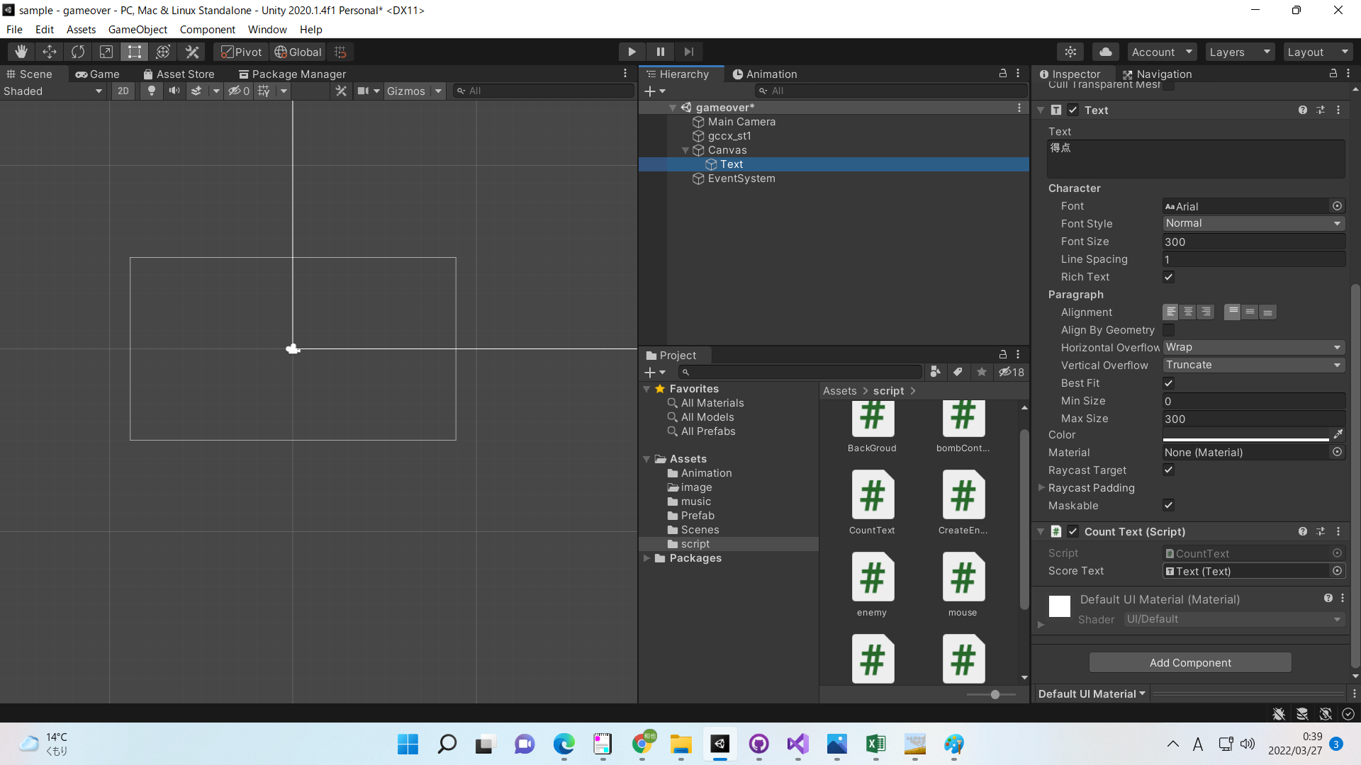

③スクリプトを設定後、生成の間隔を設定

